Баг-репорт
Номер бага | ID баг-репорта | Заголовок | Предусловие | Шаги | ОР | ФР | Окружение | Серьезность | Скриншот или скринкаст
1 | МГ001 | Кнопки навигации в списке фильмов пропадают на ширине экрана менее 1023px | Открыть сайт кинотеатра Мираж https://www.mirage.ru/spb | 1. Открыть страницу расписания https://www.mirage.ru/spb/schedule/ 2. Перейти в вертикальный просмотр | Кнопки остаются | Кнопки пропадают | Windows 10Pro Версия 22H2 Сборка 19045.6456 Google Chrome Версия: 152.0.7977.82 | 5
2 | МГ002 | Страница "О нас" не открывается | Открыть сайт кинотеатра Мираж https://www.mirage.ru/spb | 1. Открыть страницу "О нас" https://www.mirage.ru/about/ | Страница отображается корректно | Страница не загружается. Ошибка 504 Gateway Time-out | Windows 10Pro Версия 22H2 Сборка 19045.6456 Google Chrome Версия: 152.0.7977.82 | 1
3 | БК001 | Скрипты на главной странице отрабатывают некорректно из-за дебаггера | Открыть DevTools | 1. Открыть сайт Бургеркинг https://burgerkingrus.ru/ | Страница загружается корректно, скрипт не блокирует загрузку | Дебаггер останавливает загрузку страницы | Windows 10Pro Версия 22H2 Сборка 19045.6456 Google Chrome Версия: 152.0.7977.82 | 2 | 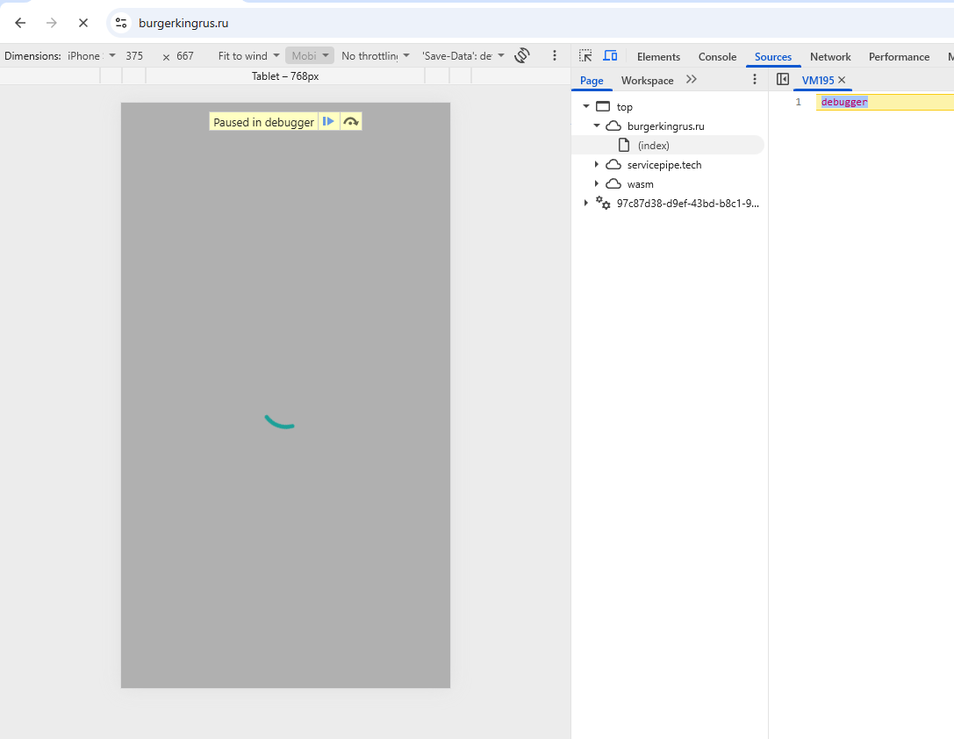
4 | БК002 | Главная страница перекрывается полем поиска на маленьких экранах | Сжать размер окна до 450px | 1. Открыть сайт Бургеркинг https://burgerkingrus.ru/ | Страница открывается корректно | Страница перекрывается полем поиска | Windows 10Pro Версия 22H2 Сборка 19045.6456 Google Chrome Версия: 152.0.7977.82 | 2 | 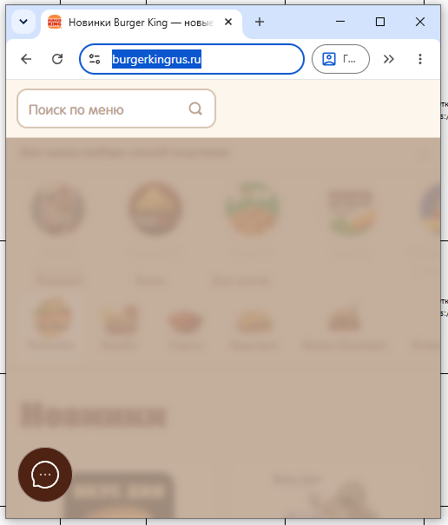
5 | СД001 | Мобильная верстка не отображается на мобильных устройствах |  | 1. Открыть главную страницу https://sutd.ru/ с мобильного устройства | Страница отображается с мобильной версткой | Страница отображается с версткой под десктоп и маштабируется | Windows 10Pro Версия 22H2 Сборка 19045.6456 Google Chrome Версия: 152.0.7977.82 | 4 | 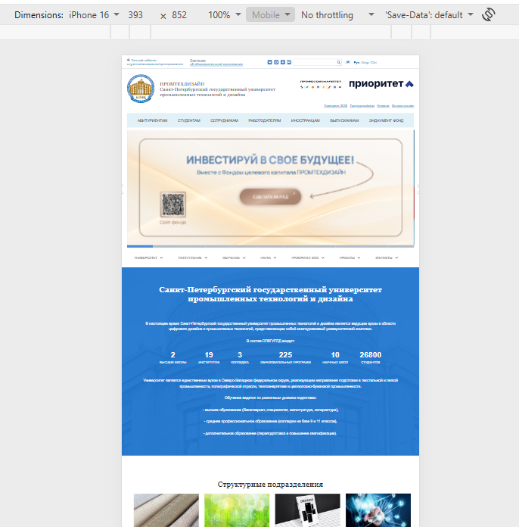
6 | СД002 | Тестовая страница доступна для пользователей | Открыть главную страницу https://sutd.ru/ | 1. Открыть тестовую страницу https://sutd.ru/test/ | Страница недоступна | Страница открывается и показывает тестовый контент | Windows 10Pro Версия 22H2 Сборка 19045.6456 Google Chrome Версия: 152.0.7977.82 | 4 | 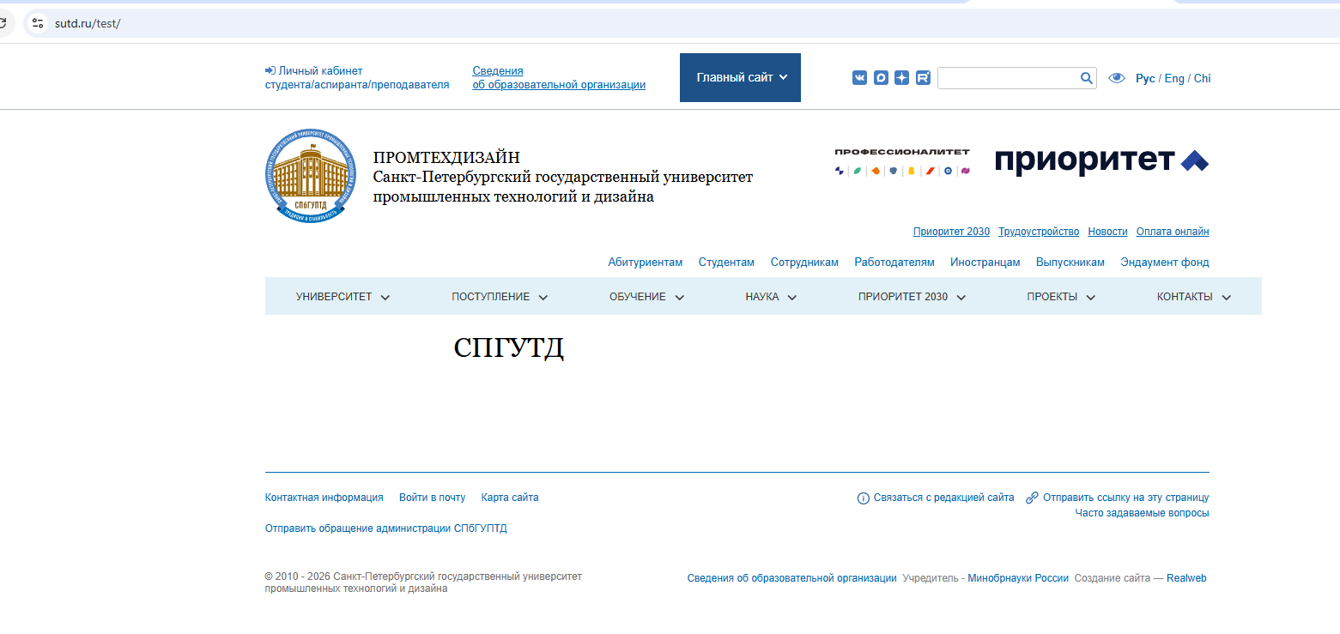
7 | СД003 | Системная страница скриптов отображает пустую страницу с заголовком "Главная страница." | Открыть главную страницу https://sutd.ru/ | 1. Открыть страницу https://sutd.ru/scripts/ | Страница недоступна | Страница открывается и показывает некорректный контент | Windows 10Pro Версия 22H2 Сборка 19045.6456 Google Chrome Версия: 152.0.7977.82 | 4 | 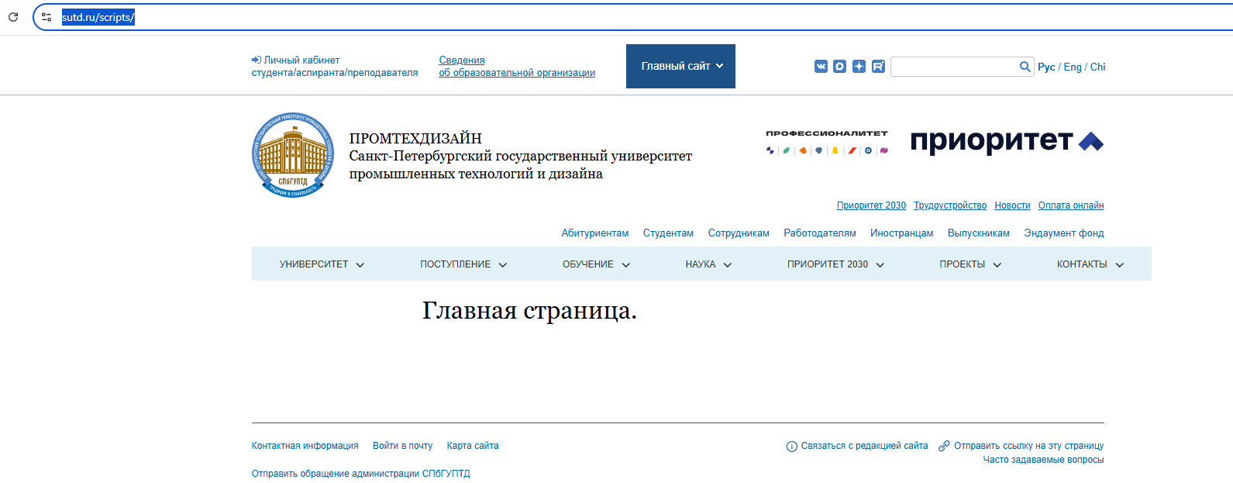
8 | СД004 | Страница "Расписание" показывает некорректный контент | Открыть главную страницу https://sutd.ru/ | 1. Перейти на страницу расписания https://sutd.ru/upload/raspisanie/ | Страница отображает расписание | Страница показывает некорректный контент | Windows 10Pro Версия 22H2 Сборка 19045.6456 Google Chrome Версия: 152.0.7977.82 | 4 | 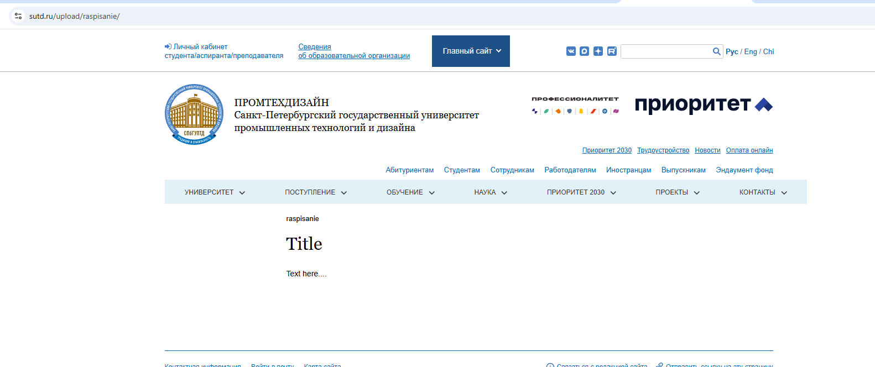
9 | СД005 | В электронной библиотеке пароль у всех на кафедре одинаковый для всех юзеров. Возможность войти под аккаунтом другого студента | Открыть страницу электронной библиотеки https://publish.sutd.ru/ | 1. Кликнуть "Авторизация" 2. В поле "логин" ввести номер любого студенческого билета кафедры 3. В поле "пароль" вводим одинаковый пароль с кодом специальности (например 09.03.03) | Пароли у пользователей уникальны | Пароль для пользователей одинаковые | Windows 10Pro Версия 22H2 Сборка 19045.6456 Google Chrome Версия: 152.0.7977.82 | 1 | 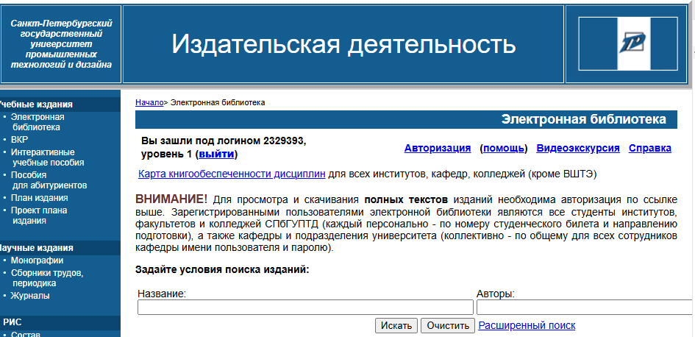
10 | ПР001 | Пустой alt атрибут у логотипа | Открыть главную страницу https://priority2030.ru/ | 1. Открыть DevTools 2. Посмотреть alt атрибут у логотипа | alt атрибут содержит поясняющую информацию об изображении | alt атрибут пустой | Windows 10Pro Версия 22H2 Сборка 19045.6456 Google Chrome Версия: 152.0.7977.82 | 5

